상품제안서
차량 안전 선물세트 | 상품코드: S29921

 |  |  |  |  |  |  | 02-713-8555 | www.synergygift.co.kr
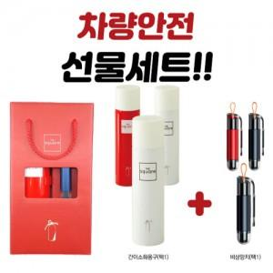 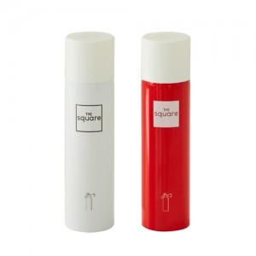

【상세/제작정보】 | ※ 비상망치-레이저인쇄, 스프레이-컬러인쇄

【인쇄/포장옵션】 | 레이저, 풀칼라 / 포장불가능

【공급단가】 | 수량 | 30~ | 100~ | 300~ | 500~ | 1,000~
*VAT별도 | 단가 | 22,280원 | 20,800원 | 19,750원 | 18,600원 | 18,140원

【상품 URL】 | https://www.synergygift.co.kr:443/src/goods_detail.php?gdno=29921

